Sheet1
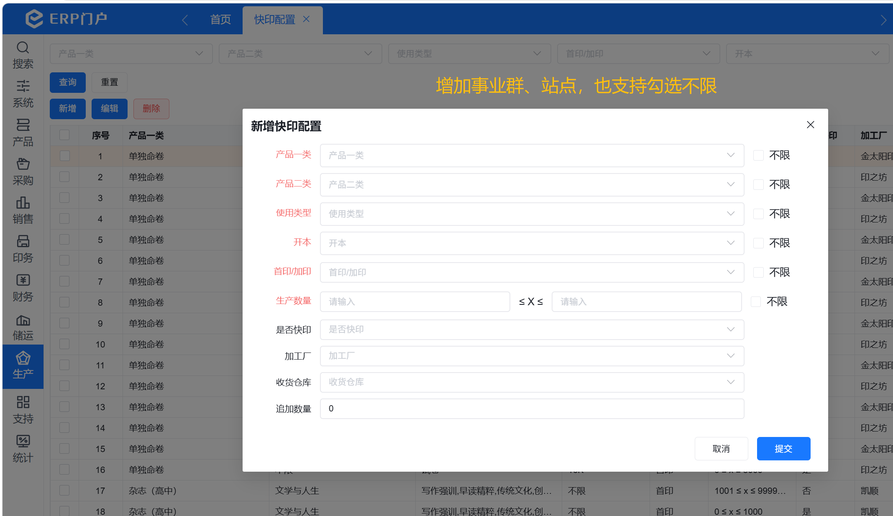
序号 | 需求 | 调研记录
1 | 印量处智能下印的计划无法自动转订单 | 现状:人工导入生产计划 新增需求：增加一个自动转生产订单的节点，智能下印 生产计划自动转订单做成定时任务（2小时一次）
2 | 自动转订单节点由机器人在共享扫文件，文件已经有了，把平台出片状态改为已出片，再进行开单 | 首印增加一个判断 ：制作部共享盘存放文件 自动读取文件的节点提前，首印生产计划自动转订单，触发自动读取文件，读到了再转，读到文件更改产品的出片状态为已出片 手动读取文件功能放到生产计划界面
3 | 生产计划 增加按扭触发自动转单，目前转了计划后再做维护无法自动转单 | 人工触发自动转生产订单任务（不管有没有文件）
4 | 单命文件自动读取上传 | 跟开发确认下有没有排除单命，如果没有排除，制作部上传就可以自动取
5 | 单命试卷印厂固定金太阳印务 | 配置 ：增加事业群、站点，支持勾选不限制
6 | 根据生产属性，【事业群不限 仓库不限】设置数量选择快印模版，没有填印厂直接用重量维护页面印厂 | 需要提供图书、试卷、报纸、封扉的自动转单逻辑，参考原来的单命和杂志！
7 | 生产属性 1. 图书 一个模块转一张单 2. 试卷、封面 同一印厂同一工艺模板维护开在同一张单上面 3. 封面印厂同内文印厂
8 | 重量维护页面——导入表格填加印厂，跟下印量一样，例如：二类导学案所有产品 不是一次性维护，分批维护 | 重量维护界面增加功能：导入印厂，根据产品编码导入印厂
9 | 分印：同一产品分印的印厂怎么处理 | 产品根据站点不同有不同的印厂，这个要增加印厂表
10 | 生产订单需要自动计算物料，自动选择有库存的原料，上传PDF | 增加自动计算物料 纸张缺库存，自动换纸，规则：待提供 自动上传PDF

11 | 如何实现单命答题卡自动转单，拼版提供资料 | 待定！

Sheet2
